MJ 5.0_Level 1-5_Tổng quan
Tên sản phẩm | Monkey Go
Tổng quan | - Khóa học giúp trẻ phát triển 4 kỹ năng: Nghe - Nói - Đọc - Viết - Dành cho trẻ độ tuổi 3-8 (ideally là chưa biết nhiều về tiếng Anh/ ít tiếp xúc với tiếng Anh)
2. Nhu cầu của bố mẹ | Mục đích khi ba mẹ cho con học apps: - Học từ vựng - Học phát âm - Học giao tiếp - Thi chứng chỉ Hướng nội dung + tính năng ba mẹ mong muốn trên app: - Kết hợp games + interactive learnings - Personalized learning (child's progress and performance) - Multimedia and Visual Learning - Speech Recognition and Pronunciation Improvement - Parental Involvement and Progress Tracking - AI-Powered Learning Assistants (chatbots and virtual assistants) - Customizable Learning Paths
3. Lỗ hổng của app MJ hiện tại | - MABC: tập trung dạy từ vựng cho trẻ 0-6, focus chính vào độ tuổi 0-3, hình ảnh + phương pháp chủ yếu cho 0-3 nhiều hơn - Khóa Monkey Stories: tập trung dạy đọc hiểu thông qua truyện cho độ tuổi 3-11, phát triển từ app MS cũ, nhưng đã bỏ đi phần bài học phonics (gồm 243 bài cho tổng 3 level) - Khóa Monkey Speak: tập trung phát triển kỹ năng nói cho độ tuổi 3-11 - Chưa có khóa dạy 4 kỹ năng + bổ sung phần phonics bị bỏ đi khi chuyển từ app MS lên khóa MS - Chưa có khóa học dùng các nội dung xuất hiện trên Media để dạy
Tâm lý học của trẻ 3-8 Reference | - Thích dùng các phương tiện Media - Bị hấp dẫn bởi các nội dung như video, games - Thích học thông qua các học liệu đa dạng, có kèm theo các nội dung giải trí: truyện, video, songs - Học được từ vựng qua các ngữ cảnh thực tế Các act nên sử dụng: - <4t: phonics, tracing, coloring, videos, songs - 4-6t: videos, songs, stories, repeat - 7-8t: videos, songs, stories, word search,...
Lý do cần khóa Monkey Go | - Đáp ứng nhu cầu làm quen với tiếng Anh giao tiếp và học 4 kỹ năng ở trẻ nhỏ - Bổ sung vào hệ sinh thái sản phẩm của siêu app: + 0-3: M.ABC + 3-8: M.Go - Bổ sung phần Phonics bị thiếu khi KH chuyển từ app MS sang khóa MS trong siêu app, cũng bổ trợ cho phương pháp học phonics đang được áp dụng gần đây trong bộ sgk tiểu học) - Bổ sung phương pháp học mới cho siêu app: học thông qua media-based, material-based learning - Là cầu nối để hook bán các khóa offline: K5 (chương trình bổ trợ kiến thức trên lớp), Monkey Tutoring (5-10 tuổi, học giao tiếp)
Hệ thống nội dung | - Gồm 5 level (mỗi level 20 unit) với độ khó tăng dần. Flow bài học cố định, tuy nhiên có thể tự do chọn level - Dạy phonics, vocab, sentence, dialog, story Bảng data tổng
Các phương pháp sẽ được ứng dụng trong Monkey Go | Phương pháp
Cách dạy các kỹ năng Nghe - Nói - Đọc - Viết | 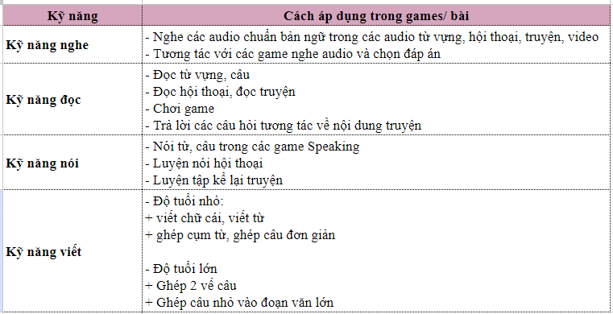
Input & output của khóa học | Input - Trẻ 3-8 tuổi, ideally là chưa biết nhiều về tiếng Anh/ ít tiếp xúc với tiếng Anh - Bé trong độ tuổi 3-8 - Thích chơi xem media - Thích đọc truyện tranh - Biết một số ít từ vựng tiếng Anh, chưa thành thạo sử dụng các mẫu câu - Phát âm tiếng Anh chưa chuẩn - Khả năng viết còn chưa tốt - Nhu cầu bổ trợ cả 4 kỹ năng/giao tiếp được bằng tiếng Anh Outcome
Flow games trong lesson | Flow tổng Flow minimal
Tổng hợp games | List game chốt
14. Điều kiện suggest khóa học | Điều kiện suggest
15. Report khóa học | - Report sau mỗi unit + Show những từ, âm, mẫu câu & truyện con học trong unit + Show điểm (sao) phát âm của hội thoại - Report tổng + Số từ + Số mẫu câu + Số truyện Reference Figma
16. Reward | - Sau mỗi lesson +15 xu. Học lại không cộng xu. - Sau mỗi unit +1 sticker
17. UI | gồm 3-5 level với độ khó tăng dần flow bài học cố định, tuy nhiên có thể tự do chọn level
18. Review | Sẽ có bài review sau 4 units (hoặc 5) Ôn lại các từ dễ (con đã nhớ) trước, rồi dần dần tới các từ con chưa nhớ
19. Timeline | Timeline tổng
Đề bài cho luồng mới | - 2 luồng chính, 3-6t và 6-8t - Dùng luồng mới (content-based) nhưng dùng lại các ND đã có sẵn, sau đó sẽ update & thay dần các act - Transition giữa khóa M-ABC và MGo ở độ tuổi 3.5 và có thể tham khảo thêm luồng 3-6t của M-ABC - List game gồm minimum 15 games

